Hoja1
Módulo/Función | ID Caso de Prueba | Tipo de Prueba | Caso de prueba (Descripción) | Resultado Esperado | Resultado Obtenido | Validación

Loguearse correctamente | CP1 | Funcional | Ingreso de usuario válido | Visualización del nombre de usuario ingresado en la pagina Home | 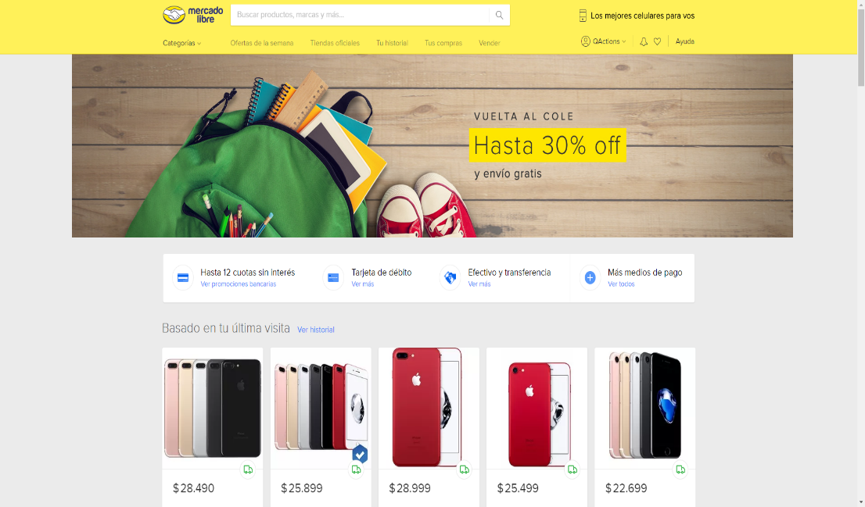 | OK
Loguearse incorrectamente | CP2 | Funcional | Ingreso de contraseña no válida | Mostrar mensaje de error al intentar loguearse | 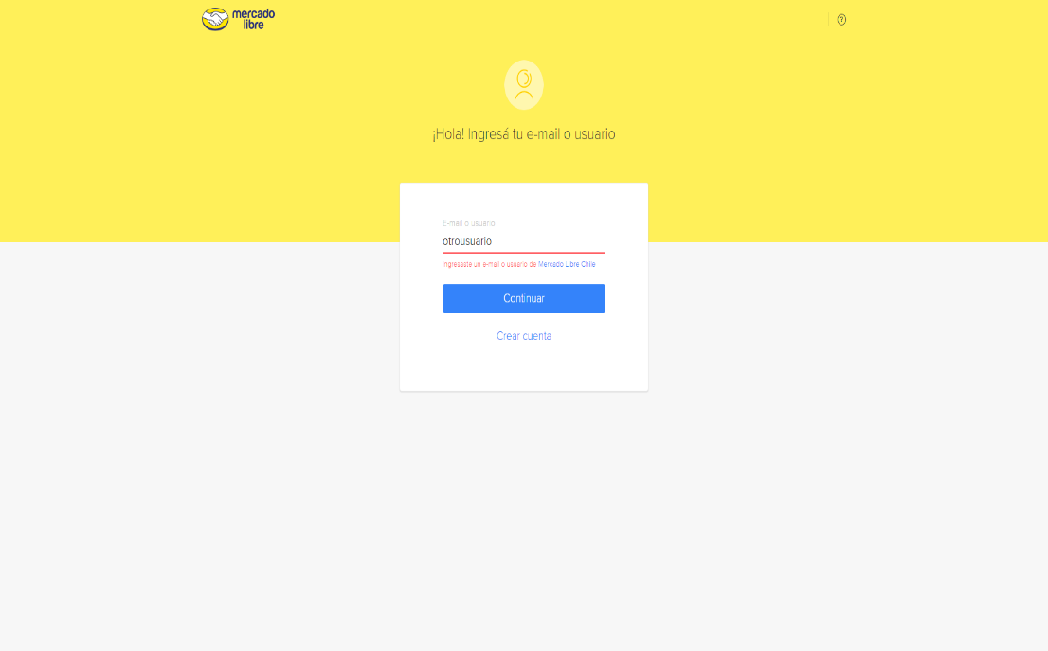 | OK

